Errores funcionales
Errores funcionales
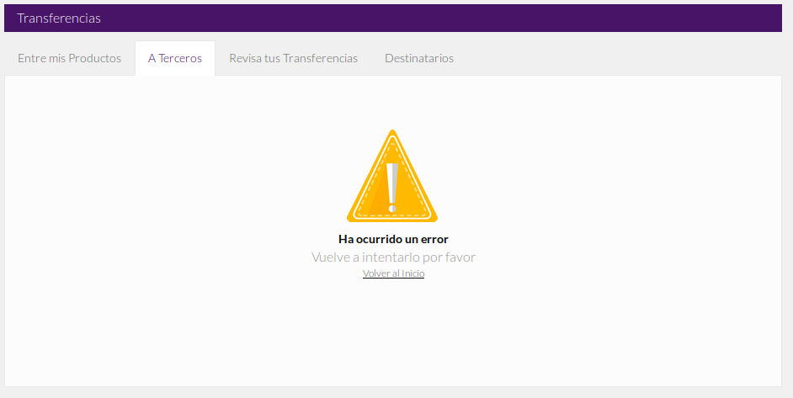
Error al hacer transferencia

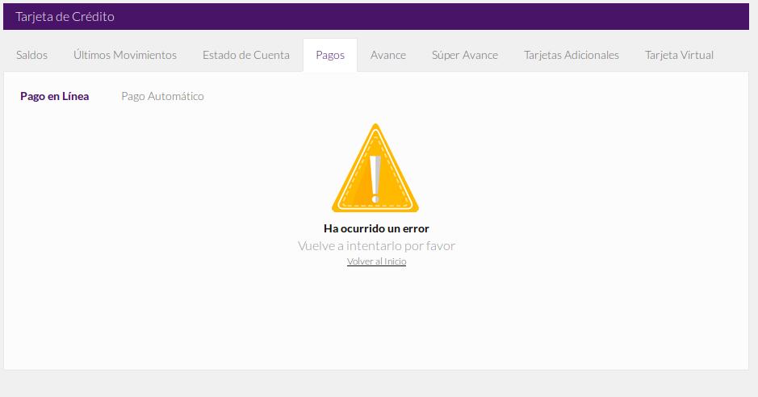

Error al pagar en linea

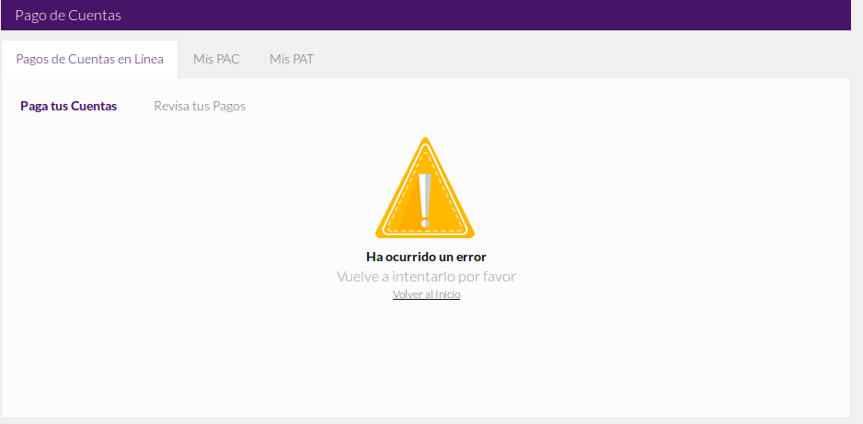
Pago de cuentas en linea
(esto es al incio)

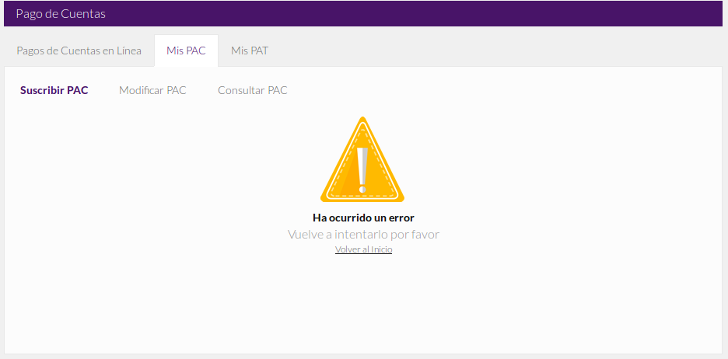
Mis pac

